QB
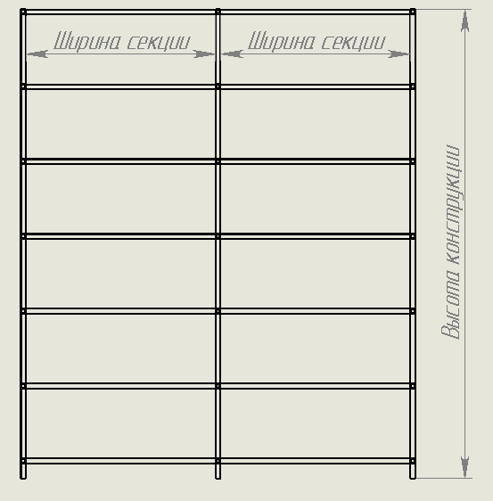
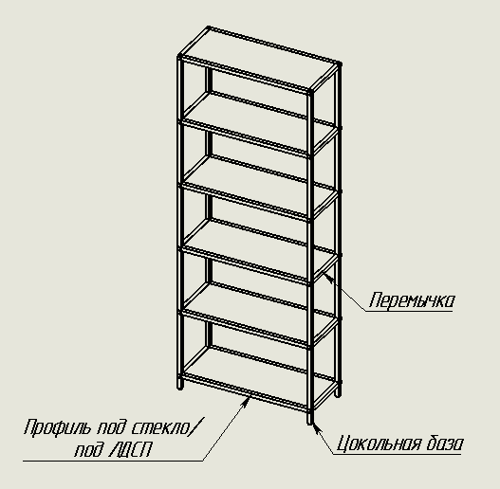
Расчет системы QB

ВВОД ИСХОДНЫХ ДАННЫХ ДЛЯ РАСЧЁТА |  |  |  |  |  | РЕЗУЛЬТАТ РАСЧЁТА

Высота конструкции |  |  |  | 1,000 мм |  | Раскрой деталей: | артикул | размер | Кол-во деталей | Кол-во хлыстов
Ширина конструкции |  |  |  | 500 мм |  | Профиль базовый (вертикальный) | QB0786.VP540 | 957 мм | 4 шт. | 1 шт.
Глубина конструкции |  |  |  | 399 мм |  | Профиль базовый (перемычка) | QB0786.VP540 | 358 мм | 4 шт.
Количество полок по высоте, включая верхнюю |  |  |  | 2 шт. |  | Профиль базовый (цокольная база) | QB0786.VP540 | 0 мм | 0 шт.
Количество секций |  |  |  | 1 шт. |  | Профиль под ЛДСП секция 1 | QB0816.VP540 | 459 мм | 4 шт. | 1 шт.
Свет на тыльных крайних стойках |  |  |  | нет |  | Профиль под ЛДСП секция 2 | QB0816.VP540 | 0 мм | 0 шт.
Цокольная база |  |  |  | нет |  | Профиль под ЛДСП секция 3 | QB0816.VP540 | 0 мм | 0 шт.
Высота цокольной базы (не менее 60 мм) |  |  |  | 60 мм |  | Профиль под ЛДСП секция 4 | QB0816.VP540 | 0 мм | 0 шт.
Регулируемая ножка |  |  |  | нет |  | Профиль под ЛДСП секция 5 | QB0816.VP540 | 0 мм | 0 шт.
Укажите количество заглушек дюбеля для навесной конструкции |  |  |  | 0 шт. |  | Профиль под стекло секция 1 | QB0815.VP540 | 0 мм | 0 шт. | 0 шт.
 |  |  |  |  |  | Профиль под стекло секция 2 | QB0815.VP540 | 0 мм | 0 шт.
 | Секция 1 | Секция 2 | Секция 3 | Секция 4 | Секция 5 | Профиль под стекло секция 3 | QB0815.VP540 | 0 мм | 0 шт.
Ширина секции | 459 мм | 358 мм | 358 мм | 358 мм | 750 мм | Профиль под стекло секция 4 | QB0815.VP540 | 0 мм | 0 шт.
Кол-во полок ЛДСП | 2 шт. | 2 шт. | 2 шт. | 2 шт. | 1 шт. | Профиль под стекло секция 5 | QB0815.VP540 | 0 мм | 0 шт.
Кол-во полок со стеклом | 0 шт. | 0 шт. | 0 шт. | 0 шт. | 1 шт. | Профиль с пазом | QB0814.VP540 | 0 мм | 0 шт. | 0 шт.

Высота секции | 957 |  |  |  |  | Фурнитура: | артикул | количество
 |  |  |  |  |  | Соединитель универсальный | QB0004.VP000 | 8 шт.
 |  |  |  |  |  | Фиксатор | QB0005.VP000 | 24 шт.
 |  |  |  |  |  | Шток | QB0001.VP000 | 24 шт.
 |  |  |  |  |  | Винт | QB0008.VP000 | 24 шт.
 |  |  |  |  |  | Фиксатор LED | QB0005.AP000 | 0 шт.
 |  |  |  |  |  | Регулируемая ножка | QB1915.VP000 | 0 шт.
 |  |  |  |  |  | Рассеиватель | QB0075.VP270 | 0 шт.
 |  |  |  |  |  | Заглушка профиля | QB0003.VP000 | 0 шт.
 |  |  |  |  |  | Заглушка соединителя | QB0002.VP000 | 24 шт.
 |  |  |  |  |  | Заглушка винта | QB0007.VP000 | 24 шт.
 |  |  |  |  |  | Подпятник самоклеящийся (40 штук в комплекте) | QB0608.VP000 | 1 шт.
 |  |  |  |  |  | Заглушка дюбеля | QB0006.VP000 | 0 шт.

